상품제안서
에코너 타워멀티탭 전선형 1.8m | 상품코드: S44409

 |  |  |  |  |  |  | 02-713-8555 | www.synergygift.co.kr
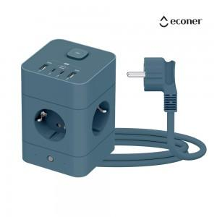 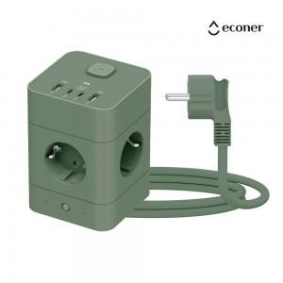 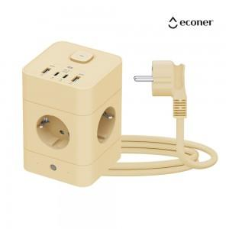

【상세/제작정보】

【인쇄/포장옵션】 | 실크, 레이저, 풀칼라 / 포장지포장

【공급단가】 | 수량 | 20~ | 50~ | 100~ | 300~ | 500~
*VAT별도 | 얼루어블루 | 24,820원 | 23,250원 | 22,140원 | 20,870원 | 19,900원
 | 바닐라베이지 | 24,820원 | 23,250원 | 22,140원 | 20,870원 | 19,900원
 | 프로스트그린 | 24,820원 | 23,250원 | 22,140원 | 20,870원 | 19,900원

【상품 URL】 | https://www.synergygift.co.kr:443/src/goods_detail.php?gdno=44409

